ASM3
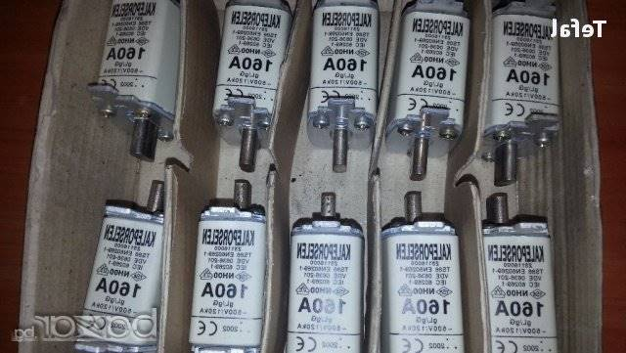
ИЗБОР НА ЗАЩИТА НА АСИНХРОННИ ДВИГАТЕЛИ С МОЩНОСТ ОТ 100 KW ДО 250 KW
С ДИРЕКТЕН ПУСК ИЛИ ЗВЕЗДА ТРИЪГЪЛНИК, ЗАДВИЖВАЩИ ПОМПЕНИ АГРЕГАТИ

Мощност | Номинален ток | Максимално токова защита J>> A |  |  | Претоварване J > A
KW | Iном/Iфазен | Q1 | Q2 | F1 | FU1 ТТ/РТБ0(3-6) | FU2 ТТ/РТБ0 (3-6)
100 | 181/105 | A3 320A R200 A3 320A R200 | A2 160A R125 | ВП 160 ВП200 | 200/5 - 4.5 А | 100/5 - 5.2 А

110 | 205/118 | A3 320A R200 A3 320A R200 | A2 160A R125 | ВП 160 ВП200 | 200/5 - 5,1 А | 150/5 - 4 А

132 | 230/133 | A3 320A R250 A3 320A R250 | A2 160A R160 | ВП 200 ВП200 | 300/5 - 3,8 А | 150/5 - 4,4 А

160 | 280/162 | A3 500A R320 A3 500A R320 | A3 320A R160 | ВП 250 ВП250 | 300/5 - 4.6 А | 200/5 - 4 А

190 | 331/192 | A3 630A R400 | A3 320A R200 | ВП 315 | 400/5 - 4.1 А | 200/5 - 4 А

200 | 365/211 | A3 630A R321 | A3 320A R250 | ВП 315 | 400/5 - 4.5 А | 200/5 - 4.2 А

250 | 457/265 | A3 630A R500 | A3 500A R250 | ВП 400 | 500/5 - 4.5 А | 300/5 - 4,4 А

Забележки:
Стойностите на защитата дадена в знаменател е за директен пуск.
Настройка на претоварване J > Jпр. < Jном.
Настройка на максимално токова защита J >> Jвл. = 1.5 х Jном.
FU1; FU2 са защити в отделните клонове при пуск звезда/триъгълник.
Над 190 KW не е разглеждан варианта за директен пуск.

